表紙
令和２年５月修正版

 | 青 森 県 の 推 計 人 口

 | （令和元年７月１日 現在）

 | 県人口 １，２４８，３４０人 （対前月 ９７５人減少）
 | 自然動態 ７０３人減少 （出生者数 ６１１人、死亡者数 １，３１４人）
 | 社会動態 ２７２人減少 （転入者数 １，０９１人、転出者数 １，３６３人）

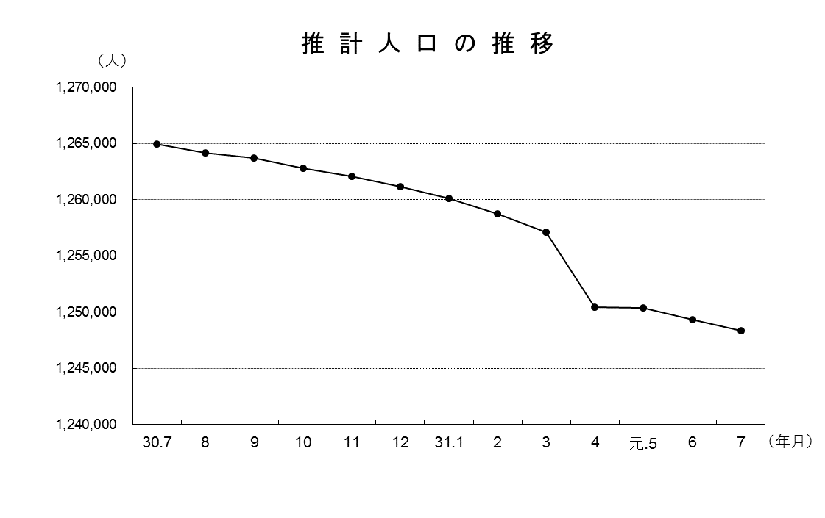

青森県企画政策部統計分析課

